Sheet1
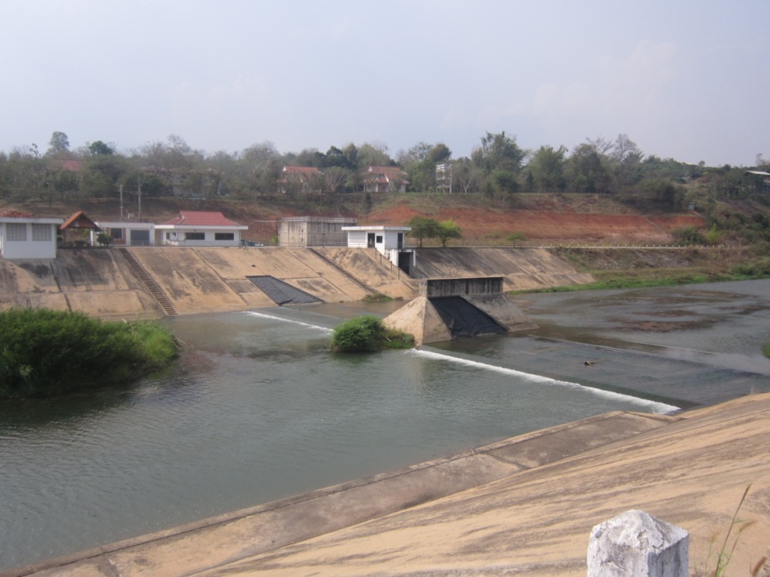
 | โครงการสอบเทียบอาคารชลประทาน
 | สำนักบริหารจัดการน้ำและอุทกวิทยา กรมชลประทาน
 | (งบประมาณเงินทุนหมุนเวียนเพื่อการชลประทาน ปี 2556)

1 | ข้อมูลทางกายภาพ
 | 1.1 ข้อมูลระบบส่งน้ำที่ตั้งของอาคาร
 | - ข้อมูลทั่วไปของอาคาร | ฝายเชียงดาว |  |  | อาคาร
 | - โครงการ | โครงการชลประทานเชียงใหม่
 | - ตำแหน่งที่ตั้ง กม. | 0+000 |  |  | คลองสายใหญ่
 | อำเภอ | เชียงดาว |  |  | จังหวัด | เชียงใหม่
 | - พิกัด | N 2145900 |  | E 499200
 | - ลักษณะคลอง | ÿ คลองดิน |  | ÿ คลองดาดคอนกรีต

 | 1.2 ข้อมูลอาคาร
 | - ชื่ออาคาร
 | - ประเภทบาน ÿ ไม่มีบานประตู |  |  |  | - | บาน
 |  | ขนาดบาน | กว้าง |  | - | เมตร
 |  |  | สูง |  | - | เมตร
 | - ระดับพื้น Inlet |  |  |  | 388.90 | เมตร (ร.ท.ก.)
 | - ระดับพื้น Outlet |  |  |  | - | เมตร (ร.ท.ก.)
 | - ระดับพื้นธรณีอาคาร |  |  |  | 388.90 | เมตร (ร.ท.ก.)
 | - ปริมาณน้ำไหลผ่านสูงสุด |  |  |  | - | ลูกบาศก์เมตร/วินาที
 | - รัศมีความโค้งของบาน (สำหรับบานโค้ง) |  |  |  | - | เมตร

 | 1.3 รูปภาพอาคารชลประทาน

